OBJETIVOS
1_1 | 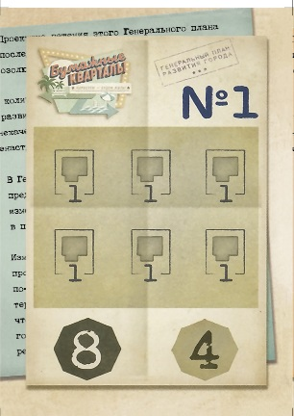 | 0.72906315084 | 1_2 | 2_1 | 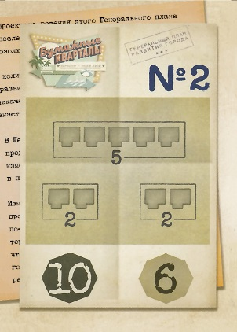 | 0.67931674649 | 2_2 | 3_1 | 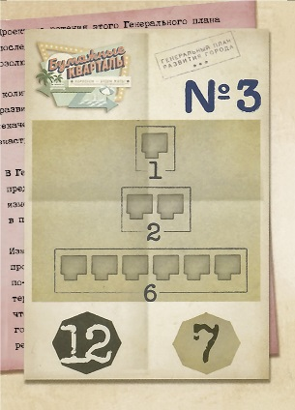 | 0.75221209193 | 3_6
1_2 | 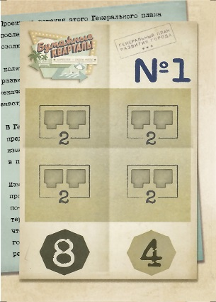 | 0.40830271772 | 1_1 | 2_2 | 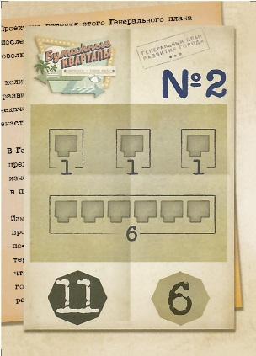 | 0.29973860314 | 2_5 | 3_2 | 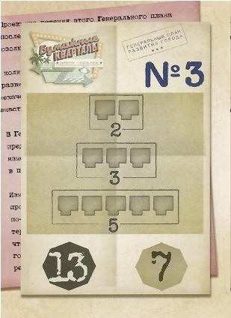 | 0.33616381226 | 3_4
1_3 | 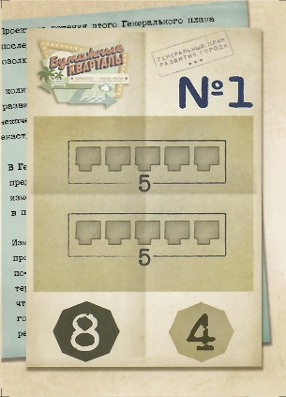 | 0.39261414365 | 1_3 | 2_3 | 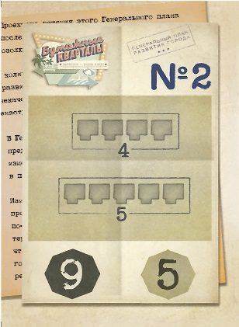 | 0.33344408419 | 2_4 | 3_3 | 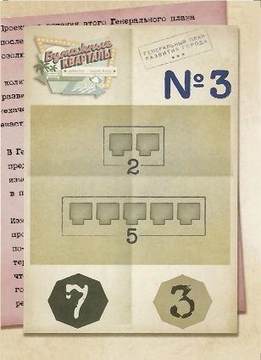 | 0.49316147318 | 3_3
1_4 | 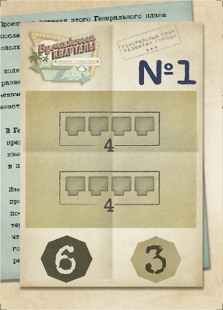 | 0.32111185675 | 1_5 | 2_4 | 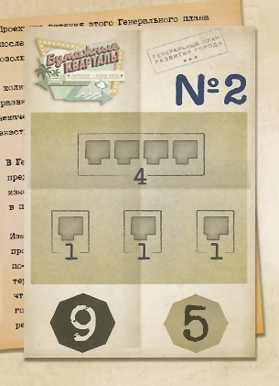 | 0.93157659069 | 2_6 | 3_4 | 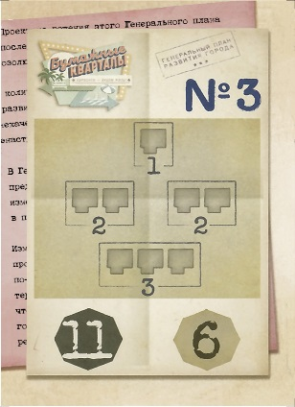 | 0.55567459971 | 3_2
1_5 | 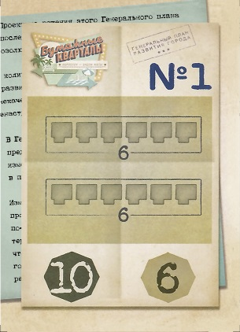 | 0.4704962205 | 1_6 | 2_5 | 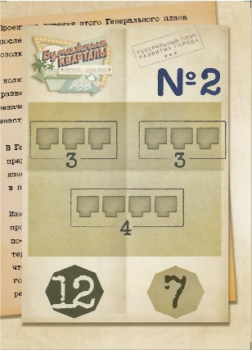 | 0.53615267979 | 2_3 | 3_5 | 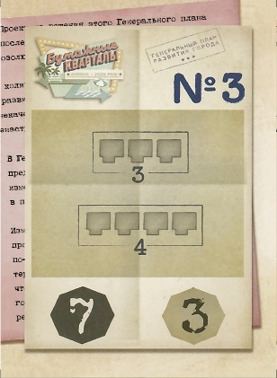 | 0.30293706334 | 3_1
1_6 | 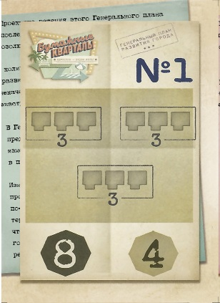 | 0.7281036883 | 1_4 | 2_6 | 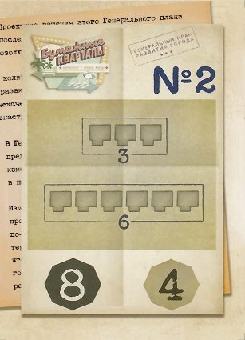 | 0.80091311306 | 2_1 | 3_6 | 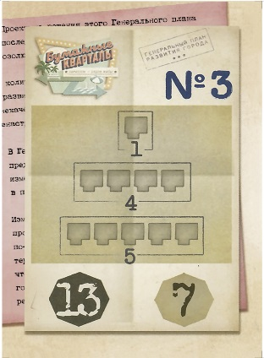 | 0.79840746876 | 3_5

